Descrizione
Click qui per la Matrice Acquisti
PRESENTAZIONE
LABORATORIO DI CHIMICA ALIMENTARE
Versione con Sensori WIRELESS
PER LE SCUOLE SUPERIORI
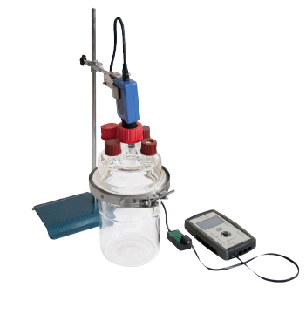 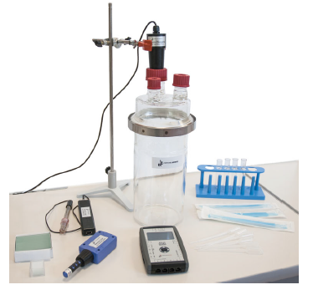

OBIETTIVI E FINALITÀ DELLA SOLUZIONE
La dotazione di questo laboratorio permette di effettuare esperimenti relativamente alla chimica del cibo ed in particolare esaminare le proteine, i grassi, le bevande, le spezie, i carboidrati, le vitamine ed i minerali, l'acqua, gli additivi. In questo modo si approfondisce a livello teorico e pratico l'aspetto chimico delle diverse tipologie di cibo. Si vuole poi determinare il contenuto energetico nei cibi mediante tecniche di combustione.Si andrà poi a studiare il metabolismo ed i processi fermentativi del lievito, l'isolamento dei batteri lattici e lo studio del metabolismo e della fermentazione lattica. Dopo aver sperimentato relativamente ai concetti chiave della chimica del cibo, si passerà ad alcune procedure di analisi degli alimenti come ad esempio l'analisi del vino e quindi il pH, il grado alcolico, l'acidità, gli zuccheri e l'anidride solforosa. Il progetto propone soluzioni anche per l'analisi dell'olio ed in particolare quello extravergine di oliva, per l'analisi del latte, per l'analisi del vino e dell'aceto. Attraverso un sistema di acquisizione ed opportuni sensori wireless sarà possibile monitorare i valori di pH, ossigeno, anidride carbonica nei processi fermentativi. L'obiettivo principale del progetto è quello di far acquisire agli studenti capacità di analisi chimica e strumentale utilizzabili poi industrialmente all'interno della filiera agro alimentare.

LA SOLUZIONE È COMPOSTA DA:
Il laboratorio è composto da un primo kit con il quale è possibile realizzare un vasto numero di sperimentazioni sulla chimica del cibo ed in particolare si trattano i seguenti argomenti: proteine, grassi, bevande, spezie, carboidrati, vitamine e minerali, acqua, addittivi. Il kit è corredato di tutta la vetreria e strumentazione necessaria per eseguire gli esperimenti e di tutti i reagenti chimici necessari. Segue poi un kit che permette di eseguire numerose analisi per determinare le principali caratteristiche dei vini. Si propone successivamente un apparato per determinare il contenuto energetico nei diversi alimenti attraverso un bruciatore ed un calorimetro. L'apparato per lo studio della fermentazione e del metabolismo nel lievito consente poi di studiare come i lieviti attuano la fermentazione o respirazione anaerobica ricavando energia dalla trasformazione degli zuccheri dell'uva in anidride carbonica ed etanolo. L'apparato per l'isolamento dei batteri lattici e lo studio del metabolismo consente di isolare i batteri lattici dallo yogurt e inocularli nel latte per seguirne la crescita e studiarne il metabolismo. Grazie all’utilizzo dei sensori wireless, sarà possibile effettuare misurazioni in continuo, registrare i dati e creare il grafico che visualizza l’andamento dei vari parametri come il pH e la temperatura durante il processo metabolico. Seguono poi una serie di strumenti per l'analisi di olio, latte come acidimetri, kit di analisi completi di protocolli di analisi, rifrattometri, phmetri per acidità totale. Per tutti i kit, viene fornito un manuale di istruzioni molto dettagliato che comprende una prima parte teorica ed una parte sperimentale che comprende procedure guidate passo passo, immagini, analisi, grafici e proposte aggiuntive per l'insegnante.

DESCRIZIONE PROGETTO
Il progetto comprende una prima parte con la quale è possibile studiare la struttura e composizione delle proteine, la solubilità e composizione dei grassi, gli olii vegetali, la produzione di saponi, i carboidrati, la rilevazione del glucosio, il fruttosio, il lattosio, la composizione e la rilevazione di amido, la rilevazione di vitamine, il trattamento dell'acqua da bere, l'anidride carbonica, i fosfati nella carne, l'imbrunimento enzimatico, gli emulsionanti, la catalisi. Con il kit per l'analisi dei vini sarà possibile determinare pH, grado alcolico con due diverse metodologie, l'acidità totale e volatile, gli zuccheri riducenti e totali e l'anidride solforosa. Attraverso l'apparato per la determinazione del contenuto energetico nei cibi, è possibile determinare l'energia rilasciata durante la combustione e calcolare l'efficienza energetica del processo di combustione. L'apparato per lo studio della fermentazione e metabolismo nel lievito permette di seguire l'andamento della concentrazione di ossigeno, anidride carbonica e della temperatura durante la fermentazione del lievito, studiare l'effetto di un inibitore sul processo fermentativo, l'effetto della temperatura e permette di applicare i concetti teorici di respirazione anerobica e fermentazione. Un'applicazione interessante del processo di fermentazione è l'isolamento dei batteri lattici da materiale alimentare, dimostrare la fermentazione lattica, seguire l'andamento del pH e della temperatura durante il metabolismo dei batteri lattici. Il progetto comprende poi un acidimetro per determinare la percentuale di acidità nell'olio, un kit per determinare l'acidità degli oli, un kit per l'analisi completa dell'olio che permette di realizzare quelle che sono le analisi chimiche necessarie a definire la qualità di un olio e dunque a determinare se un olio, preso a campione, è di oliva oppure vergine o extravergine di oliva. Il kit per l'analis del latte permette agli studenti di conoscere ed analizzare i param

ELENCO APPARECCHIATURE:
N. 1 LA CHIMICA DEL CIBO mod. C-AL-1/EV
N. 1 KIT ANALISI DEI VINI mod. C-AL-2/EV
N. 1 CONTENUTO ENERGETICO NEI CIBI E NEI COMBUSTIBILI mod. E5-1/EV con sensori wireless e Datalogger
N. 1 FERMENTAZIONE E METABOLISMO NEL LIEVITO mod. E5-3/EV con sensori wireless e Datalogger
N. 1 ISOLAMENTO DEI BATTERI LATTICI E STUDIO DEL METABOLISMO mod. E5-4/EV con sensori wireless e Datalogger
N. 1 ACIDIMETRO PER OLIO LETTURA DIRETTA
N. 1 KIT PER ACIDITA' OLIO EXTRAVERGINE D'OLIVA
N. 1 KIT PER L'ANALISI COMPLETA DELL'OLIO
N. 1 KIT PER L'ANALISI DEL LATTE
N. 1 RIFRATTOMETRO PORTATILE PER CONTENUTO ZUCCHERINO
N. 1 ACIDIMETRO PER VINO ED ACETO
N. 1 PHMETRO E MINITITOLARE PER ACIDITA' TOTALE NEL VINO

SENSORI WIRELESS E SISTEMA D'ACQUISIZIONE
N. 2 DATALOGGER CON SOFTWARE E APPLICAZIONI SPECIFICHE
N. 2 MODULO DI VISUALIZZAZIONE WIRELESS
N. 3 SENSORE DI TEMPERATURA
N. 3 SENSORE DI PH
N. 1 SENSORE DI CONDUTTIVITA'
N. 1 SENSORE CONTAGOCCE
N. 1 SENSORE ORP
N. 1 SENSORE DI OSSIGENO
N. 1 SENSORE DI ANIDRIDE CARBONICA
N. 2 VALIGIA DI CONTENIMENTO SENSORI

Click qui per la Matrice Acquisti

